送货单
上 海 汭 珩 发 货 清 单
（RelayPackaging Delivery List）
 |  |  | Shipping Date 发货日期: | 2026-01-13 |  | 上海办 Audrey
 |  | 快递单号: |  | SF 1566808742091
ORDER NR | Item Code | ARTICLE | Colour | Order Qty | Back-up Qty |  | Total Qty | Carton #/Total | Net Weight (kg) | Gross Weight (kg) | REMARK
订单号 | 产品规格 | 款号 | 颜色 | 号型 | 订单数 | 备品 | 总实发数 | 总箱数\箱号 | 净重（公斤) | 毛重（公斤) | 单号
P26012184 //S26010839 | 110*50 | DJ25120090-T8-S260140 | TLTZ26001 浪贴 |  | 830 | 8 | 838
 | 110*50 | DJ25120090-T8-S260140 | TLTZ26001 浪贴 |  | 850 | 9 | 859
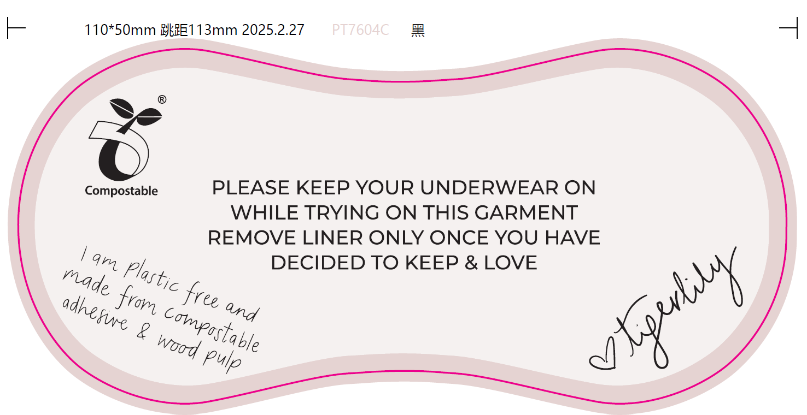
 |  |  |  |  |  |  |  |  |  |  |  | P26012184 | S26010839 | DJ25120090-T8-S260140 | TLTZ26001 浪贴 | 110*50 | 830
 |  |  |  |  |  |  |  |  |  |  |  | P26012184 | S26010839 | DJ25120090-T8-S260140 | TLTZ26001 浪贴 | 110*50 | 850

